상품제안서
접이식 수납 폴딩캠핑박스 | 상품코드: S13642

 |  |  |  |  |  |  | 02-713-8555 | www.synergygift.co.kr
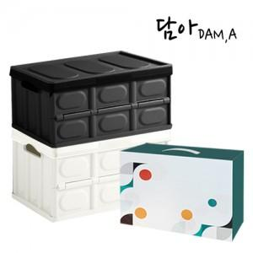

【상세/제작정보】 | <p><span style="font-size: 14pt;">※ 사이즈별 입수량, 운임비 정책이 상이합니다.</span></p><p><span style="font-size: 14pt;">&nbsp;</span></p><p><span style="font-size: 14pt;">*30L 한박스에 12개입 박스당 운임비 5,000원(VAT별도)</span></p><p><span style="font-size: 14pt;">*57L 한박스에 8개입 박스당 ​운임비 5,000원(VAT별도)</span>&nbsp;</p>

【인쇄/포장옵션】 | 실크 / 포장불가능

【공급단가】 | 수량 | 30~ | 100~ | 300~ | 1,000~ | 3,000~
*VAT별도 | 30L | 12,100원 | 11,500원 | 11,000원 | 10,600원 | 10,400원
 | 57L | 16,000원 | 15,200원 | 14,600원 | 13,900원 | 13,700원

【상품 URL】 | https://www.synergygift.co.kr:443/src/goods_detail.php?gdno=19717

